상품제안서
PGA 3단자동블랙우드핸들+260g타올2P 세트 | 상품코드: F16587

 |  |  |  |  |  |  | 02-412-0044 | www.easy1.co.kr
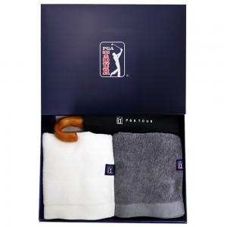

【상세/제작정보】

【인쇄/포장옵션】 | 실크, 자수 / 포장지포장

【공급단가】 | 수량 | 50~ | 100~ | 500~ | 1,000~ | 2,000~
*VAT별도 | 단가 | 27,670원 | 26,650원 | 25,620원 | 24,600원 | 23,980원

【상품 URL】 | http://www.easy1.co.kr/src/goods_detail.php?gdno=16587

